table
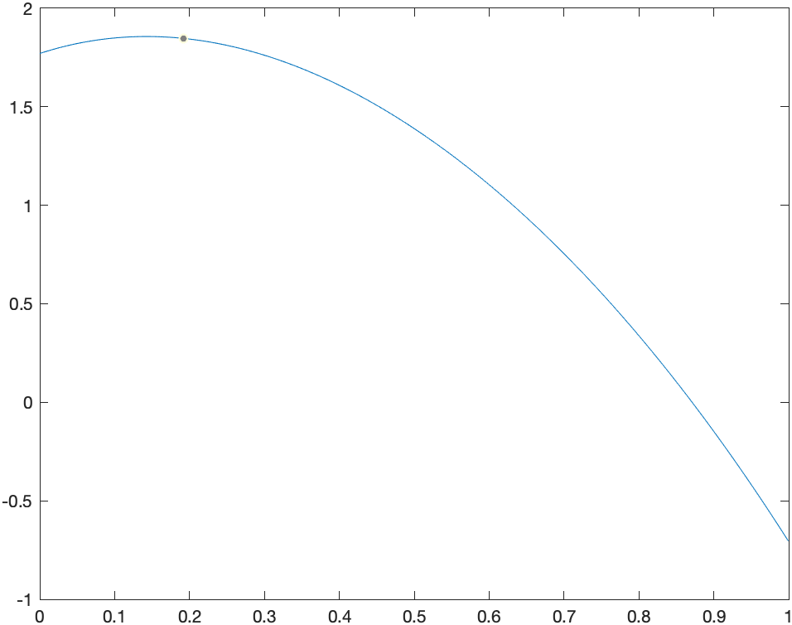
n1/n2 | 25/50 | 50/100 | 100/200 | 200/500 | 500/1000 | 1000/2000 | 2000/4000 | 4000/8000
||•|| | 3.6172 | 3.8115 | 3.9065 | 6.1629 | 3.9814 | 3.9907 | 3.9953 | 3.9912 | Видно, что ваполнено ||u-v||=O(h2)
||•||1 | 1.8379 | 1.9214 | 1.9614 | 2.4713 | 1.9924 | 1.9962 | 1.9981 | 1.9948
||•||2 | 2.5858 | 2.7101 | 2.7701 | 3.9043 | 2.8169 | 2.8226 | 2.8255 | 2.8213

